入力シート
健康企業宣言Step1「銀の認定」実施結果レポート |  |  |  |  |  |  |  |  |  |  |  |  |  |  |  |  |  |  |  |  |  |  |  |  |  |  |  |  |  |  |  |  |  |  |  | Ver1.0.2

入力例：2023/12/1
申請者情報 |  |  |  |  |  |  |  |  |  |  |  | 健康企業宣言（健康経営）取組状況 |  |  |  |  |  |  |  |  |  |  |  |  |  | 採点者補正欄
事 業 所 名 |  |  |  |  |  |  |  |  |  |  |  | Step1宣言日 【初回】 |  |  |  |  |  |  |  |  |  |  |  |  |  | 事業所名 |  |  |  |  |  | Step1宣言日 【初回】
事業所所在地 |  |  |  |  |  |  |  |  |  |  |  | 銀の認定日 【初回】 |  |  |  |  |  |  |  |  |  |  |  |  |  | 事業所所在地 |  |  |  |  |  | 銀の認定日 【初回】
加入健康保険組合名 |  |  |  |  |  |  |  |  |  |  |  | Step2宣言日 【初回】 |  |  |  |  |  |  |  |  |  |  |  |  |  | 健保組合名 |  |  |  |  |  | Step2宣言日 【初回】
事 業 場 数 |  |  |  |  |  |  |  |  |  |  |  | 金の認定日 【初回】 |  |  |  |  |  |  |  |  |  |  |  |  |  | 事業場数 |  |  |  |  |  | 金の認定日 【初回】
従 業 員 数 |  |  |  |  |  |  |  |  |  |  |  | 健康経営優良法人認定 |  |  |  |  | 年度 |  |  |  |  |  |  |  |  | 従業員数 |  |  |  |  |  | 健康経営優良法人認定
被 保 険 者 数 |  |  |  |  |  |  |  |  |  |  |  |  |  |  |  |  | 種別 |  |  |  |  |  |  |  |  | 被保険者数
職 種 |  |  |  |  |  |  |  |  |  |  |  | 健康経営優良法人申請予定 |  |  |  |  |  |  |  |  |  |  |  |  |  | 申請種別 |  |  |  |  |  | 申請予定
※「加入健康保険組合名」は"健康保険組合"を除いて入力してください。
 |  |  |  |  |  |  |  |  |  |  |  | レポート作成・申請注意事項 （内容を確認し✓してください。） |  |  |  |  |  |  |  |  |  |  |  |  |  |  |  |  |  |  |  | 採点情報
申 請 種 別 |  |  |  |  |  |  |  |  |  |  |  | □ | Step1宣言更新は、宣言期間満了日２ヵ月前から申請することができます。 |  |  |  |  |  |  |  |  |  |  |  |  |  |  |  |  |  |  | 事業所申請 |  |  |  | 100点
レポート記入日 |  |  |  |  |  |  |  |  |  |  |  | □ | 質問項目ごとに取組結果を振り返り、事業主記入欄を使用し採点してください。 |  |  |  |  |  |  |  |  |  |  |  |  |  |  |  |  |  |  | １次採点 |  |  |  | 100点
採 点 点 数 |  |  |  |  |  |  |  |  |  |  |  | □ | この実施結果レポートとともに、健康企業宣言システムメニュー「健康企業宣言（更新・申請）Step1」からご申請ください。 |  |  |  |  |  |  |  |  |  |  |  |  |  |  |  |  |  |  | 最終採点 |  |  |  | 100点
備 考 |  |  |  |  |  |  |  |  |  |  |  | □ | Step1宣言【更新】は、原則、添付資料（エビデンス）の提出は不要です。 |  |  |  |  |  |  |  |  |  |  |  |  |  |  |  |  |  |  | 判 定 |  |  |  | 認定
※レポート記入日入力例 ： 2023/12/1 |  |  |  |  |  |  |  |  |  |  |  | □ | 申請内容（事業主記入欄チェック内容等）に相違等はありません。左記のとおり申請します。 |  |  |  |  |  |  |  |  |  |  |  |  |  |  |  |  |  |  | 認定日（更新日）

←採点開始
←採点開始
 | 事業主 記入欄 |  |  |  |  |  |  |  |  |  |  | □ | 「銀の認定」一次採点者 記入欄 |  |  |  |  |  |  |  |  |  | □ | 「銀の認定」東京連合会 最終採点欄
取組 分野 | 質問番号 |  |  |  |  |  |  |  |  |  |  | 質問 番号 |  |  |  |  |  |  |  |  |  |  | 質問番号
 |  | 質問(各質問ごとに☑をいれて採点してください） |  |  |  |  |  |  |  |  | 100 |  | 質問(各質問ごとに☑をいれて採点してください） Step1宣言【更新】・銀の認定【更新】の場合は採点不要 |  |  |  |  |  |  |  |  | 100 |  |  |  |  |  |  |  |  | 100 | 申請 点数 | 一次 点数 | 最終 点数 | 加点・減点理由
健診 等 | ① | 従業員の皆様は健診を100％受診していますか？ |  |  |  |  |  |  |  |  |  | ① | 従業員の皆様は健診を100％受診していますか？ |  | □ | 実績事前報告済み |  |  |  |  |  |  | ① | □ | 実績事前報告済み
 |  |  |  |  |  |  |  |  |  |  |  |  |  |  |  |  |  |  |  |  |  |  |  |  |  |  |  |  |  |  |  | 20 | 20 | 20 | ■減点理由項目
 |  |  |  | ■取組状況 |  |  |  |  |  |  |  |  |  |  | ■取組状況 |  |  |  |  |  |  |  |  | ■取組状況
 |  |  |  |  |  |  | 年度における従業員の事業者健診の受診率 |  |  |  |  |  |  |  |  |  |  | 年度における従業員の事業者健診の受診率 |  |  |  |  |  |  |  |  | 年度(年)における従業員の事業者健診の受診率
 |  |  |  |  |  |  |  |  |  |  |  |  |  |  |  |  |  |  |  |  |  |  |  |  |  |  |  | 事業所 | 健保組合
 |  |  |  |  |  | ①事業者健診対象者数 | 1 |  | 人 |  |  |  |  |  |  |  | ①事業者健診対象者数 | 1 |  | 人 |  |  |  |  |  | ①事業者健診対象者数 |  | 1 | 1
対象者数・受診者数を一覧により東京連合会へ事前報告している場合は点数のみ入力してください
採点
受診率80％以上 100点
受診率80％未満～50％以上 10点
受診率50％未満 １点
 |  |  | 配点 20点/10点/1点 |  |  | ②定期健診等受診者数 | 1 |  | 人 |  |  |  |  | 配点 20点/10点/1点 |  |  | ②定期健診等受診者数 | 1 |  | 人 |  |  |  |  |  | ②定期健診等受診者数 |  | 1 | 1

 |  |  | 採点基準 |  | ③健診不可者の数 |  |  |  | 人 |  |  |  |  | 採点基準 |  | ③健診不可者の数 |  | 0 |  | 人 |  |  |  |  | ③健診不可者の数 |  |  | 0 | 0
 |  |  |  |  |  |  | （妊娠中・産休・育休・休職中 等） |  |  |  |  |  |  |  |  |  |  | （妊娠中・産休・育休・休職中 等） |  |  |  |  |  |  |  |  |  | （妊娠中・産休・育休・休職中 等）
 |  |  | 採点ポイント |  | ④健診受診率 |  | 100.0 |  | ％ |  |  |  |  | 採点ポイント |  | ④健診受診率 |  | 100.0 |  | ％ |  |  |  |  | ④健診受診率 |  |  | 100.0 | 100.0 | ％
 |  |  |  |  |  |  |  | （②/①ー③×100） |  |  |  |  |  |  |  |  |  |  | （②/①ー③×100）
 |  |  |  | ■その他記入欄（取組の補足説明等） |  |  |  |  |  |  |  |  |  |  | ■その他記入欄（取組の補足説明等） |  |  |  |  |  |  |  |  | ■その他記入欄（取組の補足説明等）
 |  |  |  |  |  |  |  |  |  |  | 20 |  |  |  |  |  |  |  |  |  | 直接入力です→ | 20 |  |  |  |  |  |  |  |  | 20
 |  |  |  |  |  |  |  |  |  |  | 点 |  |  |  |  |  |  |  |  |  |  | 点 |  |  |  |  |  |  |  |  | 点
 | ② | 40歳以上の従業員の健診結果を、健康保険組合へ提供していますか？ |  | ※この質問は健康保険組合の受診率で採点されます。また、添付資料（エビデンス）の |  |  |  |  |  |  |  | ② | 40歳以上の従業員の健診結果を、健康保険組合へ提供していますか？ |  | □ | 実績事前報告済み |  |  |  |  |  |  | ② | □ | 実績事前報告済み
 |  |  |  | ご提出も不要です。 |  |  |  |  |  |  |  |  |  |  |  |  |  |  |  |  |  |  |  |  |  |  |  |  |  |  |  | 20 | 20 | 20 | ■減点理由項目
 |  |  |  | ■取組状況 |  |  |  |  |  |  |  |  |  |  | ■取組状況 |  |  |  |  |  |  |  |  | ■取組状況
 |  |  |  |  |  |  | 年度における被保険者の特定健康診査の受診率 |  |  |  |  |  |  |  |  |  |  | 年度における被保険者の特定健康診査の受診率 |  |  |  |  |  |  |  |  | 年度における被保険者の特定健康診査の受診率
対象者数・受診者数不明の場合は
点数のみ入力してください。
採点
受診率80％以上 100点
受診率80％未満～50％以上 10点
受診率50％未満 １点
対象者数・受診者数不明の場合は
点数のみ入力してください。
採点
受診率80％以上 20点
受診率80％未満～50％以上 10点
受診率50％未満 １点
※対象者がいない場合は20点
対象者数・受診者数を一覧により東京連合会へ事前報告している場合は点数のみ入力で差しつかえありません。
採点
受診率80％以上 20点
受診率80％未満～50％以上 10点
受診率50％未満 １点
※対象者がいない場合は20点
 |  |  |  |  |  | ①特定健診対象者数 |  |  | 人 |  |  |  |  |  |  |  | ①特定健診対象者数 |  |  | 人 |  |  |  |  |  | ①特定健診対象者数 |  |  | 人
 |  |  | 配点 20点/10点/1点 |  |  |  |  |  |  |  |  |  |  | 配点 20点/10点/1点
 |  |  |  |  |  | ②特定健診受診者数 |  |  | 人 |  |  |  |  |  |  |  | ②特定健診受診者数 |  |  | 人 |  |  |  |  |  | ②特定健診受診者数 |  |  | 人
 |  |  | 採点基準 |  |  |  |  |  |  |  |  |  |  | 採点基準
 |  |  |  |  | ③特定健診受診率 |  |  |  | ％ |  |  |  |  |  |  | ③特定健診受診率 |  |  |  | ％ |  |  |  |  | ③特定健診受診率 |  | #DIV/0! |  | ％ （②/①ー③×100）
 |  |  | 採点ポイント |  |  |  |  | （②/①×100） |  |  |  |  |  | 採点ポイント |  |  |  |  | （②/①×100） |  |  |  |  |  |  |  |  | （②/①ー③×100）
 |  |  |  | ■その他記入欄（取組の補足説明等） |  |  |  |  |  |  |  |  |  |  | ■その他記入欄（取組の補足説明等） |  |  |  |  |  |  |  |  | ■その他記入欄（取組の補足説明等）
 |  |  |  |  |  |  |  |  |  | 直接入力です→ | 20 |  |  |  |  |  |  |  |  |  | 直接入力です→ | 20 |  |  |  |  |  |  |  |  | 20
 |  |  |  |  |  |  |  |  |  |  | 点 |  |  |  |  |  |  |  |  |  |  | 点 |  |  |  |  |  |  |  |  | 点
 | ③ | 健診の必要性を従業員へ周知していますか？ |  |  |  |  |  |  |  |  |  | ③ | 健診の必要性を従業員へ周知していますか？ |  | ☑ | 事業所採点に同じ |  |  |  |  |  |  | ③ | □ | 事業所採点に同じ |  | ☑ | 一次採点に同じ
 |  |  |  | □ | 取組無し |  |  |  |  |  |  |  |  |  | □ | 取組無し |  |  |  |  |  |  |  | □ | 取組無し |  |  |  |  |  |  | 5 | 5 | 5 | ■減点理由項目
 |  |  |  | ■取組状況 |  |  |  |  |  |  |  |  |  |  | ■取組状況 |  |  |  |  |  |  |  |  | ■取組状況
 |  |  |  | ☑ | 健診案内・受診勧奨を実施 |  |  |  |  |  |  |  |  |  | □ | 健診案内・受診勧奨を実施している。 |  |  |  |  |  |  |  | □ | 健診案内・受診勧奨を実施している。
 |  |  |  | ☑ | 健診の必要性（病気早期発見・予防、安衛法の受診義務等）を周知 |  |  |  |  |  |  |  |  |  | □ | 健診の必要性（病気早期発見・予防、安衛法の受診義務等）を周知 |  |  |  |  |  |  |  | □ | 健診の必要性（病気早期発見・予防、安衛法の受診義務等）を周知
 |  |  |  |  | ↓周知方法にチェック（該当するものすべて） |  |  |  |  |  |  |  |  |  |  | ↓周知方法にチェック（該当するものすべて） |  |  |  |  |  |  |  |  | ↓周知方法にチェック（該当するものすべて）
 |  |  |  |  | □ | 受診案内・受診勧奨とセットで周知 |  |  |  |  |  |  |  |  |  | ☑ | 受診案内・受診勧奨とセットで周知 |  |  |  |  |  |  |  | □ | 受診案内・受診勧奨とセットで周知
 |  |  | 配点 5点/3点/1点 |  | □ | ポスター・リーフレット等の掲示・配布による周知・情報提供 |  |  |  |  |  |  |  | 配点 5点/3点/1点 |  | □ | ポスター・リーフレット等の掲示・配布による周知・情報提供 |  |  |  |  |  |  |  | □ | ポスター・リーフレット等の掲示・配布による周知・情報提供
 |  |  |  |  | □ | 社内イントラ・グループウェア・ポータルサイト等ICTを活用し情報提供 |  |  |  |  |  |  |  |  |  | □ | 社内イントラ・グループウェア・ポータルサイト等ICTを活用し情報提供 |  |  |  |  |  |  |  | □ | 社内イントラ・グループウェア・ポータルサイト等ICTを活用し情報提供
 |  |  | 採点基準 |  | □ | 従業員への教育研修等の実施 |  |  |  |  |  |  |  | 採点基準 |  | □ | 従業員への教育研修等の実施 |  |  |  |  |  |  |  | □ | 従業員への教育研修等の実施
 |  |  |  |  | □ | その他の取組→ |  |  |  |  |  |  |  |  |  | □ | その他の取組→ |  |  |  |  |  |  |  | □ | その他の取組→
 |  |  | 採点ポイント | ■実施場所・実施対象者 |  |  |  |  |  |  |  |  |  | 採点ポイント | ■実施場所・実施対象者 |  |  |  |  |  |  |  |  | ■実施場所・実施対象者
 |  |  |  | ☑ | 全事業場・全従業員を対象 |  |  |  |  |  |  |  |  |  | □ | 全事業場・全従業員を対象 |  |  |  |  |  |  |  | □ | 全事業場・全従業員を対象
 |  |  |  | □ | 一部の事業場・一部の従業員を対象 |  |  |  |  |  |  |  |  |  | □ | 一部の事業場・一部の従業員を対象 |  |  |  |  |  |  |  | □ | 一部の事業場・一部の従業員を対象
 |  |  |  | ■取組期間 |  |  |  |  |  |  |  |  |  |  | ■取組期間 |  |  |  |  |  |  |  |  | ■取組期間
 |  |  |  | ☑ | 取組期間6ヵ月以上 |  |  | →取組の開始年月 |  |  |  |  |  |  | □ | 取組期間6ヵ月以上 |  |  | →取組の開始年月 |  |  |  |  | □ | 取組期間6ヵ月以上 |  |  | →取組の開始年月
 |  |  |  | □ | 取組期間6ヵ月未満 |  |  | ※毎年継続的に実施している場合は最初の年月 |  |  |  |  |  |  | □ | 取組期間6ヵ月未満 |  |  | ※毎年継続的に実施している場合は最初の年月 |  |  |  |  | □ | 取組期間6ヵ月未満 |  |  | ※毎年継続的に実施している場合は最初の年月
 |  |  |  | □ | 取組期間１ヵ月未満 |  |  |  |  |  |  |  |  |  | □ | 取組期間１ヵ月未満 |  |  |  |  |  |  |  | □ | 取組期間１ヵ月未満
 |  |  |  | ■その他記入欄（取組の補足説明等） |  |  |  |  |  |  |  |  |  |  | ■その他記入欄（取組・採点の補足説明等） |  |  |  |  |  |  |  |  | ■その他記入欄（取組の補足説明等）
 |  |  |  |  |  |  |  |  |  |  | 5 |  |  |  |  |  |  |  |  |  |  | 5 |  |  |  |  |  |  |  |  | 5
 |  |  |  |  |  |  |  |  |  |  | 点 |  |  |  |  |  |  |  |  |  |  | 点 |  |  |  |  |  |  |  |  | 点
 | ④ | 健診結果が「要医療」など再度検査が必要な人に受診を勧めてますか？ |  |  |  |  |  |  |  |  |  | ④ | 健診結果が「要医療」など再度検査が必要な人に受診を勧めてますか？ |  | ☑ | 事業所採点に同じ |  |  |  |  |  |  | ④ | □ | 事業所申請に同じ |  | ☑ | 一次採点に同じ
 |  |  |  | □ | 取組無し |  |  |  |  |  |  |  |  |  | □ | 取組無し |  |  |  |  |  |  |  | □ | 取組無し |  |  |  |  |  |  | 5 | 5 | 5 | ■減点理由項目
 |  |  |  | ■取組状況 |  |  |  |  |  |  |  |  |  |  | ■取組状況 |  |  |  |  |  |  |  |  | ■取組状況 |  |  |  |  |  |  |  |  |  |  | 取組内容（周知）が不十分、または明確に確認出来ないため
 |  |  |  | ☑ | 再検査該当者へ個別・直接的な再検査の案内・受診勧奨を実施している |  |  |  |  |  |  |  |  |  | □ | 再検査該当者へ個別・直接的な再検査の案内・受診勧奨を実施している |  |  |  |  |  |  |  | □ | 再検査該当者へ個別・直接的な再検査の案内・受診勧奨を実施している
 |  |  |  |  | ↓案内・受診勧奨の実施方法にチェック（該当するものすべて） |  |  |  |  |  |  |  |  |  |  | ↓案内・受診勧奨の実施方法にチェック（該当するものすべて） |  |  |  |  |  |  |  |  | ↓案内・受診勧奨の実施方法にチェック（該当するものすべて）
 |  |  |  |  | □ | 該当者へのメール等 |  |  |  |  |  |  |  |  |  | □ | 該当者へのメール等 |  |  |  |  |  |  |  | □ | 該当者へのメール等
 |  |  |  |  | □ | 該当者への通知（紙） |  |  |  |  |  |  |  |  |  | □ | 該当者への通知（紙） |  |  |  |  |  |  |  | □ | 該当者への通知（紙）
 |  |  |  |  | □ | その他の取組→ |  |  |  |  |  |  |  |  |  | □ | その他の取組→ |  |  |  |  |  |  |  | □ | その他の取組→
 |  |  | 配点 5点/3点/1点 | □ | 再検査該当者全体への再検査の案内・受診勧奨を実施している |  |  |  |  |  |  |  |  | 配点 5点/3点/1点 | □ | 再検査該当者全体への再検査の案内・受診勧奨を実施している |  |  |  |  |  |  |  | □ | 再検査該当者全体への再検査の案内・受診勧奨を実施している
 |  |  |  |  | ↓案内・受診勧奨の実施方法にチェック（該当するものすべて） |  |  |  |  |  |  |  |  |  |  | ↓案内・受診勧奨の実施方法にチェック（該当するものすべて） |  |  |  |  |  |  |  |  | ↓案内・受診勧奨の実施方法にチェック（該当するものすべて）
 |  |  | 採点基準 |  | □ | 定期健診等の一次健診の案内に、再検査時の案内を掲載 |  |  |  |  |  |  |  | 採点基準 |  | □ | 定期健診等の一次健診の案内に、再検査時の案内を掲載 |  |  |  |  |  |  |  | □ | 定期健診等の一次健診の案内に、再検査時の案内を掲載
 |  |  |  |  | □ | ポスター・リーフレット等の掲示・配布による周知・情報提供 |  |  |  |  |  |  |  |  |  | □ | ポスター・リーフレット等の掲示・配布による周知・情報提供 |  |  |  |  |  |  |  | □ | ポスター・リーフレット等の掲示・配布による周知・情報提供
 |  |  | 採点ポイント |  | □ | 社内イントラ・グループウェア・ポータルサイト等ICTを活用し情報提供 |  |  |  |  |  |  |  | 採点ポイント |  | □ | 社内イントラ・グループウェア・ポータルサイト等ICTを活用し情報提供 |  |  |  |  |  |  |  | □ | 社内イントラ・グループウェア・ポータルサイト等ICTを活用し情報提供
 |  |  |  |  | □ | 従業員への研修等の実施 |  |  |  |  |  |  |  |  |  | □ | 従業員への研修等の実施 |  |  |  |  |  |  |  | □ | 従業員への研修等の実施
 |  |  |  |  | □ | その他の取組→ |  |  |  |  |  |  |  |  |  | □ | その他の取組→ |  |  |  |  |  |  |  | □ | その他の取組→
 |  |  |  | ■実施場所・実施対象者 |  |  |  |  |  |  |  |  |  |  | ■実施場所・実施対象者 |  |  |  |  |  |  |  |  | ■実施場所・実施対象者
 |  |  |  | ☑ | 全事業場・全従業員を対象 |  |  |  |  |  |  |  |  |  | □ | 全事業場・全従業員を対象 |  |  |  |  |  |  |  | □ | 全事業場・全従業員を対象
 |  |  |  | □ | 一部の事業場・一部の従業員を対象 |  |  |  |  |  |  |  |  |  | □ | 一部の事業場・一部の従業員を対象 |  |  |  |  |  |  |  | □ | 一部の事業場・一部の従業員を対象
 |  |  |  | ■取組期間 |  |  |  |  |  |  |  |  |  |  | ■取組期間 |  |  |  |  |  |  |  |  | ■取組期間
 |  |  |  | ☑ | 取組期間6ヵ月以上 |  |  | →取組の開始年月 |  |  |  |  |  |  | □ | 取組期間6ヵ月以上 |  |  | →取組の開始年月 |  |  |  |  | □ | 取組期間6ヵ月以上 |  |  | →取組の開始年月
 |  |  |  | □ | 取組期間6ヵ月未満 |  |  | ※毎年継続的に実施している場合は最初の年月 |  |  |  |  |  |  | □ | 取組期間6ヵ月未満 |  |  | ※毎年継続的に実施している場合は最初の年月 |  |  |  |  | □ | 取組期間6ヵ月未満 |  |  | ※毎年継続的に実施している場合は最初の年月
 |  |  |  | □ | 取組期間１ヵ月未満 |  |  |  |  |  |  |  |  |  | □ | 取組期間１ヵ月未満 |  |  |  |  |  |  |  | □ | 取組期間１ヵ月未満
 |  |  |  | ■その他記入欄（取組の補足説明等） |  |  |  |  |  |  |  |  |  |  | ■その他記入欄（取組・採点の補足説明等） |  |  |  |  |  |  |  |  | ■その他記入欄（取組の補足説明等）
 |  |  |  |  |  |  |  |  |  |  | 5 |  |  |  |  |  |  |  |  |  |  | 5 |  |  |  |  |  |  |  |  | 5
 |  |  |  |  |  |  |  |  |  |  | 点 |  |  |  |  |  |  |  |  |  |  | 点 |  |  |  |  |  |  |  |  | 点
 | ⑤ | 健診の結果、特定保健指導となった該当者は、特定保健指導を受けてますか？ |  | ※この質問は健康保険組合の実施率で採点されます。また、添付資料（エビデンス）の |  |  |  |  |  |  |  | ⑤ | 健診の結果、特定保健指導となった該当者は、特定保健指導を受けてますか？ |  | □ | 実績事前報告済み |  |  |  |  |  |  | ⑤ | ☑ | 実績事前報告済み
 |  |  |  | ご提出も不要です。 |  |  |  |  |  |  |  |  |  |  |  |  |  |  |  |  |  |  |  |  |  |  |  |  |  |  |  | 5 | 5 | 5 | ■減点理由項目
 |  |  |  | ■取組状況 |  |  |  |  |  |  |  |  |  |  | ■取組状況 |  |  |  |  |  |  |  |  | ■取組状況
 |  |  |  |  |  |  | 年度における被保険者の特定保健指導 |  |  |  |  |  |  |  |  |  |  | 年度における被保険者の特定保健指導 |  |  |  |  |  |  |  | 2024 | 年度における被保険者の特定保健指導
対象者数・終了者数不明の場合は
点数のみ入力してください。
採点
実施率５０％以上 5点
実施率５０％未満～３０％以上 ３点
実施率３０％未満 １点
※対象者がいない場合は５点
対象者数・終了者数を東京連合会へ事前報告している場合は点数のみ入力で差しつかえありません。
採点
実施率５０％以上 5点
実施率５０％未満～３０％以上 ３点
実施率３０％未満 １点
※対象者がいない場合は５点
 |  |  |  |  |  | ①特定保健指導対象者数 | 0 |  | 人 |  |  |  |  |  |  |  | ①特定保健指導対象者数 |  |  | 人 |  |  |  |  |  | ①特定保健指導対象者数 | 0 |  | 人
 |  |  | 配点 5点/3点/1点 |  |  |  |  |  |  |  |  |  |  | 配点 5点/3点/1点
 |  |  |  |  |  | ②特定保健指導終了者数 | 0 |  | 人 |  |  |  |  |  |  |  | ②特定保健指導終了者数 |  |  | 人 |  |  |  |  |  | ②特定保健指導終了者数 | 0 |  | 人
 |  |  | 採点基準 |  |  |  |  |  |  |  |  |  |  | 採点基準
 |  |  |  |  | ③実施率 |  |  |  | ％ |  |  |  |  |  |  | ③実施率 |  |  |  | ％ |  |  |  |  | ③健診受診者率 |  | #DIV/0! |  | ％
 |  |  | 採点ポイント |  |  |  |  | （②/①×100） |  |  |  |  |  | 採点ポイント |  |  |  |  | （②/①×100） |  |  |  |  |  |  |  |  | （②/①ー③×100）
 |  |  |  | ■その他記入欄（取組の補足説明等） |  |  |  |  |  |  |  |  |  |  | ■その他記入欄（取組の補足説明等） |  |  |  |  |  |  |  |  | ■その他記入欄（取組の補足説明等）
 |  |  |  |  |  |  |  |  |  | 直接入力です→ | 5 |  |  |  |  |  |  |  |  |  |  | 5 |  |  |  |  |  |  |  |  | 5
 |  |  |  |  |  |  |  |  |  |  | 点 |  |  |  |  |  |  |  |  |  |  | 点 |  |  |  |  |  |  |  |  | 点
健康づくりのための職場環境 | ⑥ | 健康づくりを担当する担当者を決めていますか？ |  |  |  |  |  |  |  |  |  | ⑥ | 健康づくりを担当する担当者を決めていますか？ |  | ☑ | 事業所採点に同じ |  |  |  |  |  |  | ⑥ | □ | 事業所申請に同じ |  | ☑ | 一次採点に同じ
 |  |  |  | □ | 取組無し |  |  |  |  |  |  |  |  |  | □ | 取組無し |  |  |  |  |  |  |  | □ | 取組無し |  |  |  |  |  |  | 5 | 5 | 5 | ■減点理由項目
 |  |  |  | ■取組状況 |  |  |  |  |  |  |  |  |  |  | ■取組状況 |  |  |  |  |  |  |  |  | ■取組状況
 |  |  |  | ☑ | 健康づくりを推進する担当者が決まっている |  |  |  |  |  |  |  |  |  | □ | 健康づくりを推進する担当者が決まっている |  |  |  |  |  |  |  | □ | 健康づくりを推進する担当者が決まっている
 |  |  |  |  | ↓担当者の種類にチェック（該当するものすべて） |  |  |  |  |  |  |  |  |  |  | ↓担当者の種類にチェック（該当するものすべて） |  |  |  |  |  |  |  |  | ↓担当者の種類にチェック（該当するものすべて）
 |  |  |  |  | □ | 健康づくり推進担当者等 |  |  |  |  |  |  |  |  |  | □ | 健康づくり推進担当者等 |  |  |  |  |  |  |  | □ | 健康づくり推進担当者等
 |  |  |  |  | □ | 衛生委員 |  |  |  |  |  |  |  |  |  | □ | 衛生委員 |  |  |  |  |  |  |  | □ | 衛生委員
 |  |  | 配点 5点/1点 |  | □ | その他の種類→ |  |  |  |  |  |  |  | 配点 5点/1点 |  | □ | その他の種類→ |  |  |  |  |  |  |  | □ | その他の種類→
 |  |  |  | ■実施場所・実施対象者 |  |  |  |  |  |  |  |  |  |  | ■実施場所・実施対象者 |  |  |  |  |  |  |  |  | ■実施場所・実施対象者
 |  |  | 採点基準 | ☑ | 全事業場・全従業員を対象 |  |  |  |  |  |  |  |  | 採点基準 | □ | 全事業場・全従業員を対象 |  |  |  |  |  |  |  | □ | 全事業場・全従業員を対象
 |  |  |  | □ | 一部の事業場・一部の従業員を対象 |  |  |  |  |  |  |  |  |  | □ | 一部の事業場・一部の従業員を対象 |  |  |  |  |  |  |  | □ | 一部の事業場・一部の従業員を対象
 |  |  | 採点ポイント | ■取組期間 |  |  |  |  |  |  |  |  |  | 採点ポイント | ■取組期間 |  |  |  |  |  |  |  |  | ■取組期間
 |  |  |  | ☑ | 取組期間6ヵ月以上 |  |  | →取組の開始年月 |  |  |  |  |  |  | □ | 取組期間6ヵ月以上 |  |  | →取組の開始年月 |  |  |  |  | □ | 取組期間6ヵ月以上 |  |  | →取組の開始年月
 |  |  |  | □ | 取組期間6ヵ月未満 |  |  | ※毎年継続的に実施している場合は最初の年月 |  |  |  |  |  |  | □ | 取組期間6ヵ月未満 |  |  | ※毎年継続的に実施している場合は最初の年月 |  |  |  |  | □ | 取組期間6ヵ月未満 |  |  | ※毎年継続的に実施している場合は最初の年月
 |  |  |  | □ | 取組期間１ヵ月未満 |  |  |  |  |  |  |  |  |  | □ | 取組期間１ヵ月未満 |  |  |  |  |  |  |  | □ | 取組期間１ヵ月未満
 |  |  |  | ■その他記入欄（取組の補足説明等） |  |  |  |  |  |  |  |  |  |  | ■その他記入欄（取組・採点の補足説明等） |  |  |  |  |  |  |  |  |  | ■その他記入欄（取組の補足説明等）
 |  |  |  |  |  |  |  |  |  |  | 5 |  |  |  |  |  |  |  |  |  |  | 5 |  |  |  |  |  |  |  |  | 5
 |  |  |  |  |  |  |  |  |  |  | 点 |  |  |  |  |  |  |  |  |  |  | 点 |  |  |  |  |  |  |  |  | 点
 | ⑦ | 従業員が健康づくりを話し合える場はありますか？ |  |  |  |  |  |  |  |  |  | ⑦ | 従業員が健康づくりを話し合える場はありますか？ |  | ☑ | 事業所採点に同じ |  |  |  |  |  |  | ⑦ | □ | 事業所申請に同じ |  | ☑ | 一次採点に同じ
 |  |  |  | □ | 取組無し |  |  |  |  |  |  |  |  |  | □ | 取組無し |  |  |  |  |  |  |  | □ | 取組無し |  |  |  |  |  |  | 5 | 5 | 5 | ■原点理由項目
 |  |  |  | ■取組状況 |  |  |  |  |  |  |  |  |  |  | ■取組状況 |  |  |  |  |  |  |  |  | ■取組状況
 |  |  |  | ☑ | 従業員が参加する健康づくりのミーティング・会議等を実施している |  |  |  |  |  |  |  |  |  | ☑ | 従業員が参加する健康づくりのミーティング・会議等を実施している |  |  |  |  |  |  |  | □ | 従業員が参加する健康づくりのミーティング・会議等を実施している
 |  |  |  |  |  | ミーティング・会議名 |  |  |  |  |  |  |  |  |  |  | ミーティング・会議名 |  |  |  |  |  |  |  |  | ミーティング・会議名
 |  |  |  |  |  | 開催頻度(年） |  |  | 回 |  |  |  |  |  |  |  | 開催頻度(年） |  |  | 回 |  |  |  |  |  | 開催頻度(年） |  |  | 回
 |  |  |  | ■実施場所・実施対象者 |  |  |  |  |  |  |  |  |  |  | ■実施場所・実施対象者 |  |  |  |  |  |  |  |  | ■実施場所・実施対象者
 |  |  | 配点 5点/1点 | ☑ | 全事業場・全従業員を対象 |  |  |  |  |  |  |  |  | 配点 5点/1点 | □ | 全事業場・全従業員を対象 |  |  |  |  |  |  |  | □ | 全事業場・全従業員を対象
 |  |  |  | □ | 一部の事業場・一部の従業員を対象 |  |  |  |  |  |  |  |  |  | □ | 一部の事業場・一部の従業員を対象 |  |  |  |  |  |  |  | □ | 一部の事業場・一部の従業員を対象
 |  |  | 採点基準 | ■取組期間 |  |  |  |  |  |  |  |  |  | 採点基準 | ■取組期間 |  |  |  |  |  |  |  |  | ■取組期間
 |  |  |  | ☑ | 取組期間6ヵ月以上 |  |  | →取組の開始年月 |  |  |  |  |  |  | □ | 取組期間6ヵ月以上 |  |  | →取組の開始年月 |  |  |  |  | □ | 取組期間6ヵ月以上 |  |  | →取組の開始年月
 |  |  | 採点ポイント | □ | 取組期間6ヵ月未満 |  |  | ※毎年継続的に実施している場合は最初の年月 |  |  |  |  |  | 採点ポイント | □ | 取組期間6ヵ月未満 |  |  | ※毎年継続的に実施している場合は最初の年月 |  |  |  |  | □ | 取組期間6ヵ月未満 |  |  | ※毎年継続的に実施している場合は最初の年月
 |  |  |  | □ | 取組期間１ヵ月未満 |  |  |  |  |  |  |  |  |  | □ | 取組期間１ヵ月未満 |  |  |  |  |  |  |  | □ | 取組期間１ヵ月未満
 |  |  |  | ■その他記入欄（取組の補足説明等） |  |  |  |  |  |  |  |  |  |  | ■その他記入欄（取組・採点の補足説明等） |  |  |  |  |  |  |  |  | ■その他記入欄（取組の補足説明等）
 |  |  |  |  |  |  |  |  |  |  | 5 |  |  |  |  |  |  |  |  |  |  | 5 |  |  |  |  |  |  |  |  | 5
 |  |  |  |  |  |  |  |  |  |  | 点 |  |  |  |  |  |  |  |  |  |  | 点 |  |  |  |  |  |  |  |  | 点
 | ⑧ | 健康測定機器等を設置していますか？ |  |  |  |  |  |  |  |  |  | ⑧ | 健康測定機器等を設置していますか？ |  | ☑ | 事業所採点に同じ |  |  |  |  |  |  | ⑧ | □ | 事業所採点に同じ |  | ☑ | 一次採点に同じ
 |  |  |  | □ | 取組無し |  |  |  |  |  |  |  |  |  | □ | 取組無し |  |  |  |  |  |  |  | □ | 取組無し |  |  |  |  |  |  | 5 | 5 | 5 | ■減点理由項目
 |  |  |  | ■取組状況 |  |  |  |  |  |  |  |  |  |  | ■取組状況 |  |  |  |  |  |  |  |  | ■取組状況
 |  |  |  | ☑ | 健康測定器を設置している |  |  |  |  |  |  |  |  |  | □ | 健康測定器を設置している |  |  |  |  |  |  |  | □ | 健康測定器を設置している
 |  |  |  |  | □ | 血圧計、体組成計、心電図、自立式非接触型体温計・サーマルカメラ等 |  |  |  |  |  |  |  |  |  | □ | 血圧計、体組成計、心電図、自立式非接触型体温計・サーマルカメラ等 |  |  |  |  |  |  |  | □ | 血圧計、体組成計、心電図、自立式非接触型体温計・サーマルカメラ等
 |  |  |  |  | □ | 体温計（健康のために利用すること周知あり） |  |  |  |  |  |  |  |  |  | □ | 体温計（健康のために利用すること周知あり） |  |  |  |  |  |  |  | □ | 体温計（健康のために利用すること周知あり）
 |  |  | 配点 5点/1点 | ■実施場所・実施対象者(必須） |  |  |  |  |  |  |  |  |  | 配点 5点/1点 | ■実施場所・実施対象者(必須） |  |  |  |  |  |  |  |  | ■実施場所・実施対象者(必須）
 |  |  |  | ☑ | 全事業場・全従業員を対象 |  |  |  |  |  |  |  |  |  | □ | 全事業場・全従業員を対象 |  |  |  |  |  |  |  | □ | 全事業場・全従業員を対象
 |  |  | 採点基準 | □ | 一部の事業場・一部の従業員を対象 |  |  |  |  |  |  |  |  | 採点基準 | □ | 一部の事業場・一部の従業員を対象 |  |  |  |  |  |  |  | □ | 一部の事業場・一部の従業員を対象
 |  |  |  | ■取組期間 |  |  |  |  |  |  |  |  |  |  | ■取組期間 |  |  |  |  |  |  |  |  | ■取組期間
 |  |  | 採点ポイント | ☑ | 取組期間6ヵ月以上 |  |  | →取組の開始年月 |  |  |  |  |  | 採点ポイント | □ | 取組期間6ヵ月以上 |  |  | →取組の開始年月 |  |  |  |  | □ | 取組期間6ヵ月以上 |  |  | →取組の開始年月
 |  |  |  | □ | 取組期間6ヵ月未満 |  |  | ※毎年継続的に実施している場合は最初の年月 |  |  |  |  |  |  | □ | 取組期間6ヵ月未満 |  |  | ※毎年継続的に実施している場合は最初の年月 |  |  |  |  | □ | 取組期間6ヵ月未満 |  |  | ※毎年継続的に実施している場合は最初の年月
 |  |  |  | □ | 取組期間１ヵ月未満 |  |  |  |  |  |  |  |  |  | □ | 取組期間１ヵ月未満 |  |  |  |  |  |  |  | □ | 取組期間１ヵ月未満
 |  |  |  | ■その他記入欄（取組の補足説明等） |  |  |  |  |  |  |  |  |  |  | ■その他記入欄（取組・採点の補足説明等） |  |  |  |  |  |  |  |  | ■その他記入欄（取組の補足説明等）
 |  |  |  |  |  |  |  |  |  |  | 5 |  |  |  |  |  |  |  |  |  |  | 5 |  |  |  |  |  |  |  |  | 5
 |  |  |  |  |  |  |  |  |  |  | 点 |  |  |  |  |  |  |  |  |  |  | 点 |  |  |  |  |  |  |  |  | 点
 | ⑨ | 職場の健康課題を考えたり問題の整理を行っていますか？ |  |  |  |  |  |  |  |  |  | ⑨ | 職場の健康課題を考えたり問題の整理を行っていますか？ |  | ☑ | 事業所採点に同じ |  |  |  |  |  |  | ⑨ | □ | 事業所採点に同じ |  | ☑ | 一次採点に同じ
 |  |  |  | □ | 取組無し |  |  |  |  |  |  |  |  |  | □ | 取組無し |  |  |  |  |  |  |  | □ | 取組無し |  |  |  |  |  |  | 3 | 3 | 3 | ■減点理由項目
 |  |  |  | ■取組状況 |  |  |  |  |  |  |  |  |  |  | ■取組状況 |  |  |  |  |  |  |  |  | ■取組状況 |  |  |  |  |  |  |  |  |  |  | 取組（周知）期間が６ヶ月未満
 |  |  |  | ☑ | 職場の健康課題・問題点を把握している |  |  |  |  |  |  |  |  |  | □ | 職場の健康課題・問題点を把握している |  |  |  |  |  |  |  | □ | 職場の健康課題・問題点を把握している
 |  |  |  |  | ↓内容にチェック（該当するものすべて） |  |  |  |  |  |  |  |  |  |  | ↓内容にチェック（該当するものすべて） |  |  |  |  |  |  |  |  | ↓内容にチェック（該当するものすべて）
 |  |  |  |  | □ | 健保組合やその他外部リソースを活用し健康課題を把握 |  |  |  |  |  |  |  |  |  | □ | 健保組合やその他外部リソースを活用し健康課題を把握 |  |  |  |  |  |  |  | □ | 健保組合やその他外部リソースを活用し健康課題を把握
 |  |  |  |  | □ | 健康企業宣言制度（その他表彰制度）を基に健康課題を把握 |  |  |  |  |  |  |  |  |  | □ | 健康企業宣言制度（その他表彰制度）を基に健康課題を把握 |  |  |  |  |  |  |  | □ | 健康企業宣言制度（その他表彰制度）を基に健康課題を把握
 |  |  | 配点 3点/2点/1点 |  | □ | 健診結果・アンケート等の内部調査により健康課題を把握 |  |  |  |  |  |  |  | 配点 3点/2点/1点 |  | □ | 健診結果・アンケート等の内部調査により健康課題を把握 |  |  |  |  |  |  |  | □ | 健診結果・アンケート等の内部調査により健康課題を把握
 |  |  |  |  | □ | 会議・ミーティング等話し合いの場で検討・把握 |  |  |  |  |  |  |  |  |  | □ | 会議・ミーティング等話し合いの場で検討・把握 |  |  |  |  |  |  |  | □ | 会議・ミーティング等話し合いの場で検討・把握
 |  |  | 採点基準 |  | □ | その他の方法→ |  |  |  |  |  |  |  | 採点基準 |  | □ | その他の方法→ |  |  |  |  |  |  |  | □ | その他の方法→
 |  |  |  | ☑ | 上記の健康課題が、整理され一覧化されるなど、客観的にも明確な状態にある |  |  |  |  |  |  |  |  |  | □ | 上記の健康課題が、整理され一覧化されるなど、客観的にも明確な状態にある |  |  |  |  |  |  |  | □ | 上記の健康課題が、整理され一覧化されるなど、客観的にも明確な状態にある
 |  |  | 採点ポイント |  | ↓明確化の方法にチェック（該当するものすべて） |  |  |  |  |  |  |  |  | 採点ポイント |  | ↓明確化の方法にチェック（該当するものすべて） |  |  |  |  |  |  |  |  | ↓明確化の方法にチェック（該当するものすべて）
...

採点基準
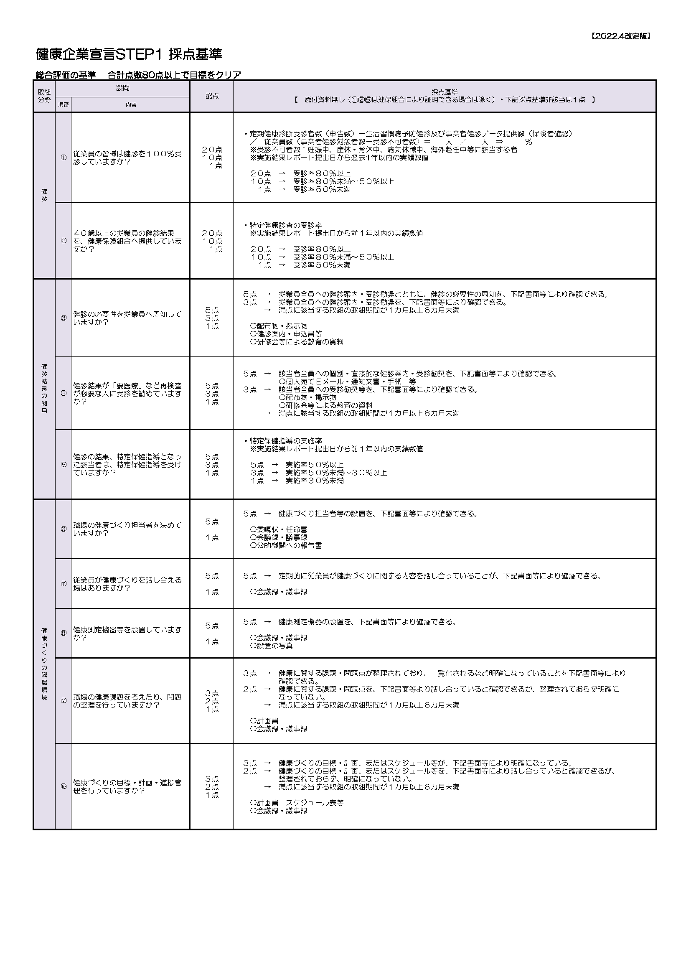

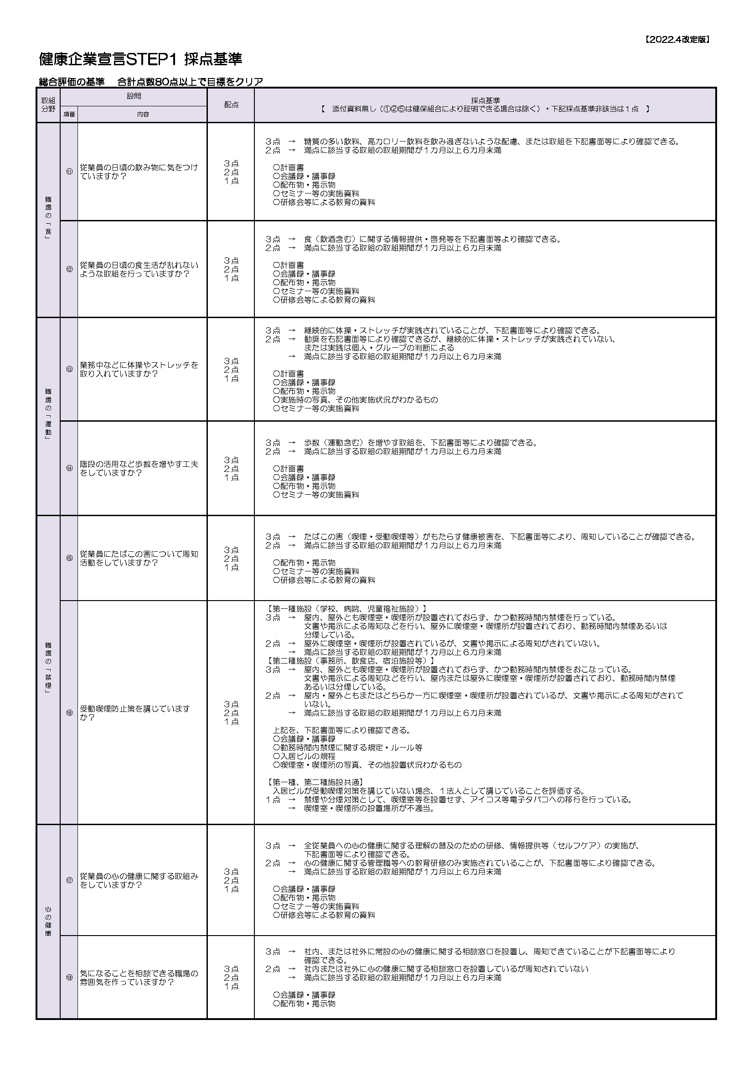

入力説明
...
申請画面の【企業情報入力欄】「実施結果レポートダウンロード」ボタンよりダウンロードし、
ご使用のPCの任意の場所にダウンロードしてお使いください。

※入力シートはExcel2019以上に対応しております。それ以前のExcelバージョンをご使用の場合、
入力シートの関数が正しく作動せず、チェックを入力しても点数に反映されません。
その場合、お手数ですが、点数表示欄に直接ご入力ください。
入力シートへの入力方法
事業所入力欄

①事業所情報を入力します。
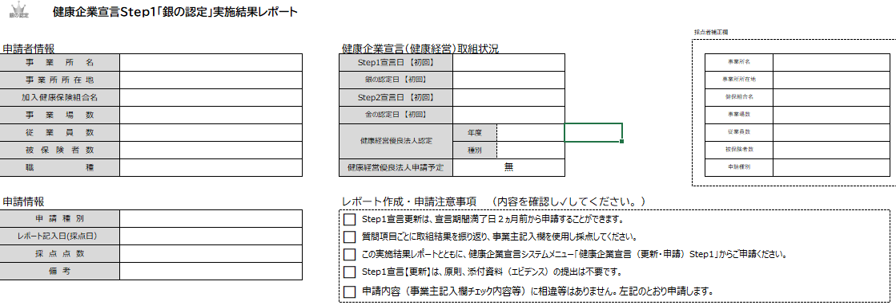

申請種別はプルダウンとなっており、申請種別の選択により「レポート作成・申請注意事項」が変化します。

申請種別を選択したのち、「レポート作成・申請注意事項」にチェックを入力して下さい。

実施結果報告は事業主記入欄に記載します。

②実施結果を入力します。
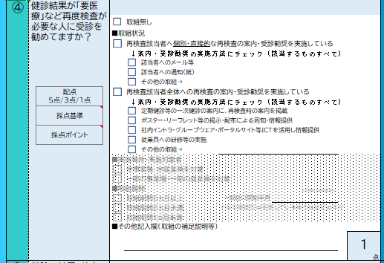

チェックはプルダウンから行います。

チェックすると網掛けが解除され、入力できます。

該当する項目にチェックを入力します。(一部直接点数を入力する質問があります）
未入力状態だと、点数が１ですが、入力を行うと自動で点数が判断されます。
網掛け部分は該当項目をチェックすることで入力することが出来ます。

③入力したレポートファイルを申請に添付します
記載したレポートは、企業宣言システム、申請画面のレポートファイル「添付」ボタンから添付します。

 | 「添付」ボタンをクリックし入力したレポートファイル
 | を選び申請に添付してください。

健保組合入力欄
事業所が記載した「実施結果レポート」は【企業情報入力欄】のレポートファイルより
ダウンロードしてください。
こちらからダウンロードしてください。

①事業所情報を確認し、必要に応じて補正欄に記載します。
ダウンロードした実施結果レポートはご使用のパソコンの任意の場所に保存し、健保組合レポート
採点を行い、決裁伺時に添付してください。
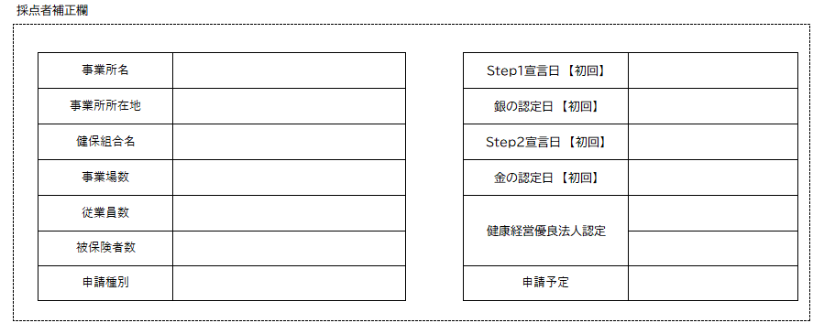

事業所が入力した事業所情報を確認し、修正があれば補正欄に記載します。
補正欄は東京連合会でも使用することがあります。

②採点を行います。
...

